Blad1
Naam patiënt: |  |  |  | …..............................................................
Huidige bloeddrukmedicatie: |  |  |  | …..............................................................
Naam arts: |  |  |  | …..............................................................

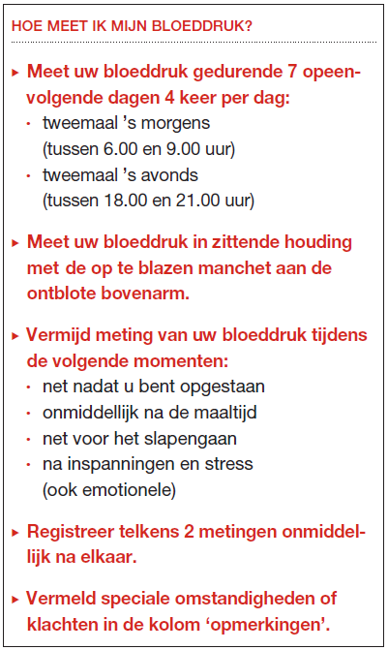
 | DATUM |  | METING 1 |  |  |  | METING 2 |  |  |  | OPMERKINGEN
DAG 1 | …/…/… | ochtend | bovendruk: | … | Pols: | … | bovendruk: | … | pols: | … | …...........................
 |  |  | onderdruk: | … |  |  | onderdruk: | …
 |  | avond | bovendruk: | … | Pols: | … | bovendruk: | … | Pols: | …
 |  |  | onderdruk: | … |  |  | onderdruk: | …
DAG 2 | .../.../... | ochtend | bovendruk: | … | Pols: | … | bovendruk: | … | pols: | … | …...........................
 |  |  | onderdruk: | … |  |  | onderdruk: | …
 |  | avond | bovendruk: | … | Pols: | … | bovendruk: | … | Pols: | …
 |  |  | onderdruk: | … |  |  | onderdruk: | …
DAG 3 | .../.../... | ochtend | bovendruk: | … | Pols: | … | bovendruk: | … | pols: | … | …...........................
 |  |  | onderdruk: | … |  |  | onderdruk: | …
 |  | avond | bovendruk: | … | Pols: | … | bovendruk: | … | Pols: | …
 |  |  | onderdruk: | … |  |  | onderdruk: | …
DAG 4 | .../.../... | ochtend | bovendruk: | … | Pols: | … | bovendruk: | … | pols: | … | …...........................
 |  |  | onderdruk: | … |  |  | onderdruk: | …
 |  | avond | bovendruk: | … | Pols: | … | bovendruk: | … | Pols: | …
 |  |  | onderdruk: | … |  |  | onderdruk: | …
DAG 5 | .../.../... | ochtend | bovendruk: | … | Pols: | … | bovendruk: | … | pols: | … | …...........................
 |  |  | onderdruk: | … |  |  | onderdruk: | …
 |  | avond | bovendruk: | … | Pols: | … | bovendruk: | … | Pols: | …
 |  |  | onderdruk: | … |  |  | onderdruk: | …
DAG 6 | .../.../... | ochtend | bovendruk: | … | Pols: | … | bovendruk: | … | pols: | … | …...........................
 |  |  | onderdruk: | … |  |  | onderdruk: | …
 |  | avond | bovendruk: | … | Pols: | … | bovendruk: | … | Pols: | …
 |  |  | onderdruk: | … |  |  | onderdruk: | …
DAG 7 | .../.../... | ochtend | bovendruk: | … | Pols: | … | bovendruk: | … | pols: | … | …...........................
 |  |  | onderdruk: | … |  |  | onderdruk: | …
 |  | avond | bovendruk: | … | Pols: | … | bovendruk: | … | Pols: | …
 |  |  | onderdruk: | … |  |  | onderdruk: | …

Gemiddelde bovendruk 2e meting: |  |  |  | #DIV/0! | mmHg
Gemiddelde onderdruk 2e meting: |  |  |  | #DIV/0! | mmHg
Gemiddelde pols: |  |  |  | #DIV/0! | /min
Gemiddelde bovendruk alle metingen: |  |  |  | #DIV/0! | mmHg
Gemiddelde onderdruk alle metingen: |  |  |  | #DIV/0! | mmHg

